作業写真整理帳【記入例】
（様式第16 別添１） |  |  |  |  |  | 【Ｒ４タイプ改】 |  |  | ：水色部分は文字などを直接入力する
作業写真整理帳（活動日毎の集合写真）
 |  |  |  |  | No | 1 |  |  | ：枠にカーソルを合わせ、右の▼ボタンで該当するメニューを選択（クリック）してください。

 |  |  |  | 組織名 | 栃木の里山を守る会

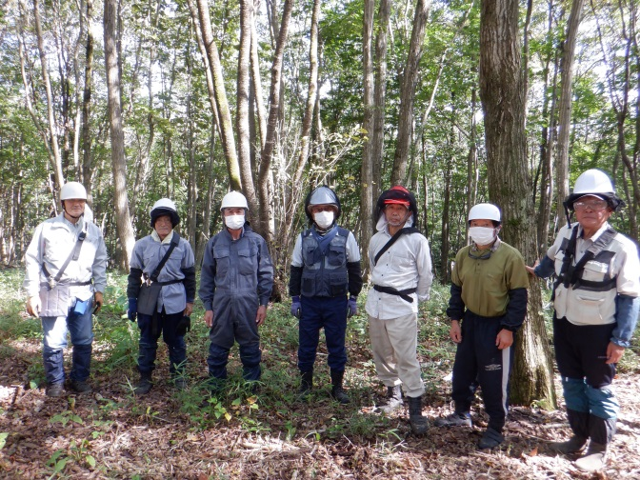
 |  | 日付: | 2023-10-09
 |  |  |  | 活動項目 | ②：地域環境保全タイプ （里山林保全活動） |  |  | 【活動項目】
 |  |  |  | 活動内容 | 雑草木の刈払い |  |  | ①：活動推進費
 |  |  |  |  |  |  |  | ②：地域環境保全タイプ （里山林保全活動）
 |  |  |  |  | 除伐
 |  |  |  |  |  |  |  | ③：地域環境保全タイプ （侵入竹除去・竹林整備活動）
 |  |  |  | 活動参加 人数 | 写真人数 | 7 | 名
 |  |  |  |  | 撮影者 | 1 | 名 | ④：森林資源利用タイプ
 |  |  |  |  | 合計 | 8 | 名 | ⑤：森林機能強化タイプ
 |  |  |  |  |  |  |  | ⑥：関係人口創出・維持タイプ
 |  | 日付: | 2023-11-18
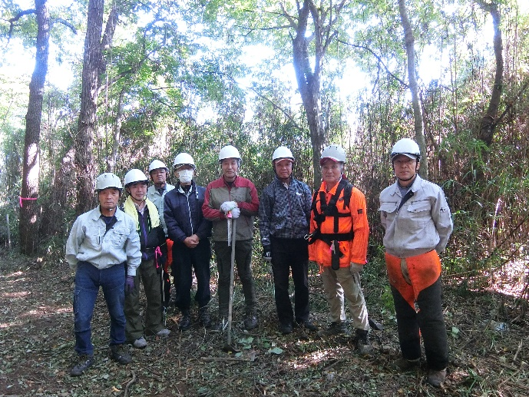
 |  |  |  | 活動項目 | ②：地域環境保全タイプ （里山林保全活動） |  |  | 【活動内容】 | ※ 取組内容は２つ選択できます。 ※ 色塗空白枠に項目を追加できます。
 |  |  |  | 活動内容 | 除伐 |  |  | 雑草木の刈払い
 |  |  |  |  |  |  |  | 枯損木伐採・整理
 | （写真を添付） |  |  |  | 雑草木の刈払い |  |  | 竹林整備
 |  |  |  |  |  |  |  | 侵入竹伐採・整理
 |  |  |  | 活動参加 人数 | 写真人数 | 8 | 名 | 間伐
 |  |  |  |  | 撮影者 | 1 | 名 | 除伐
 |  |  |  |  | 合計 | 9 | 名 | 落ち葉さらい
 |  |  |  |  |  |  |  | 境界調査
 |  | 日付: | 2023-12-05 |  |  |  |  | モニタリング調査
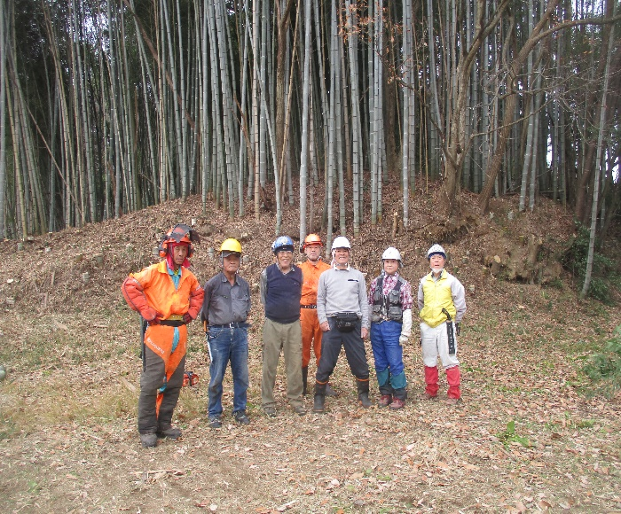
 |  |  |  | 活動項目 | ③：地域環境保全タイプ （侵入竹除去・竹林整備活動） |  |  | 安全講習会
 |  |  |  | 活動内容 | 侵入竹伐採・整理 |  |  | 安全講習会（アドバイザー）
 |  |  |  |  |  |  |  | 関係人口：事前準備
 | （写真を添付） |  |  |  |  |  |  | 関係人口：意見交換会
 |  |  |  |  |  |  |  | 事務処理業務
 |  |  |  | 活動参加 人数 | 写真人数 | 7 | 名
 |  |  |  |  | 撮影者 | 1 | 名
 |  |  |  |  | 合計 | 8 | 名

